第1次
工程款支付证书
工程名称 |  | 临泽县丹霞大道（通用机场道路起点）至扎尔墩滩工业集中区道路建设工程第1标段YQSG1 |  |  |  |  | 建设单位 |  | 临泽县交通运输局 |  |  |  | ERP编号 |  | 9860 | 档案编号 |  | CD2018-036
合同金额 |  | 14,266,373.00 |  |  | 中标时间 | 2018.6.5 | 已提供工程资料 |  | 中标通知书、施工合同 |  |  |  | 保存地址 |  | 庐江 | 责任单位 |  | 第一大区甘肃省
决算金额 |  |  |  |  | 决算时间 |  | 项目部印章 |  | 有 |  |  |  | 施工人 |  | 杨自军13359364870 | 区域责任人 | 孙健 | 省办负责人 | 董新国
序号 | 经营填写 |  |  |  |  | 工程填写 | 经营填写 |  |  | 财务填写 | 经营、工程、质安填写 |  | 区域负责人 |  | 申请部门填写财务核对 |  |  | 本次支付 金额 | 剩余款项
 | 到款情况 |  |  |  |  |  | 暂列金 |  |  | 代缴税金 | 其他扣款 |  | 预留款 |  | 成本票
 | 日期 | 工程款金额 | 周转金金额 | 到款银行 | 到款账户 | 完成进度 | 比例 | 金额 | 备注 | 金额 | 金额 | 备注 | 金额 | 备注 | 供货单位 | 合同额 | 成本票额
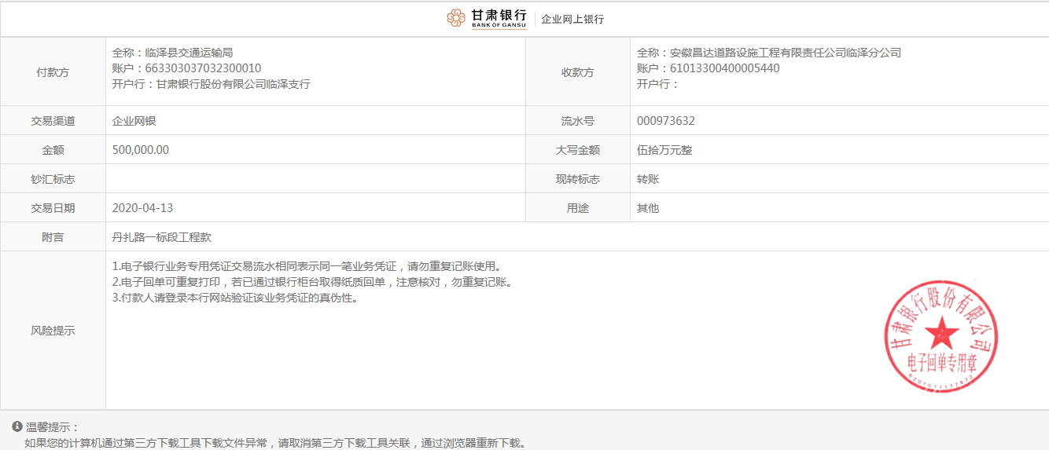
1 | 前期到款 | 6998000 |  | 临泽分公司 | 61013300400005400 |  | 1% | 69,980.00 | 合作人已经交公司财务 | 无
 |  |  |  |  |  |  |  | -69,980.00
 | 前期支付 |  |  |  |  |  |  |  |  |  |  |  |  |  | 前期支付 |  |  | 5,724,380.60
2 | 2019-09-06 |  | 200,000.00 | 临泽分公司 | 61013300400005400
 | 2019-09-06 |  |  | 建行嘉峪关新南支行 | 62001600120051500000 |  |  |  |  |  |  |  |  |  | 嘉峪关市嘉峪鑫商贸有限公司 |  |  | 1,444,067.93
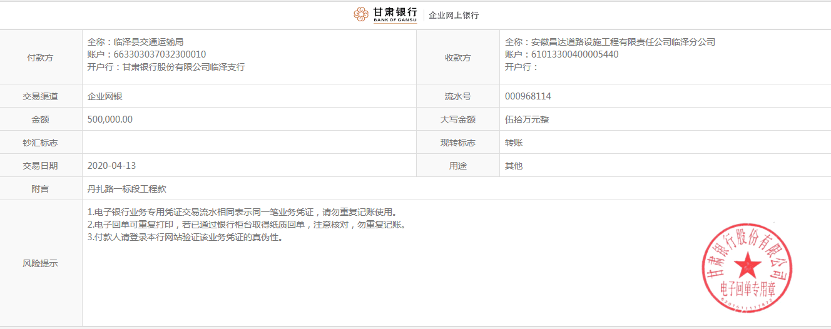
 |  |  |  | 临泽分公司 | 61013300400005400

合计 |  | 6998000 | 200000.00 |  |  |  |  | 0.00 |  | 0.00 | 0.00 |  | 0.00 |  |  |  |  | 7,168,448.53 | 29,551.47
本次结算 支付明细 |  | 应支付金额 |  |  | 1,444,067.93 |  |  |  |  |  | 本次支付金额 |  |  | 小写 | 1,444,067.93
 |  | 已支付金额 |  |  | 0.00 |  |  |  |  |  |  |  |  | 大写 | 壹佰肆拾肆万肆仟零陆拾柒元整

第二次
工程款支付证书
工程名称 |  | 临泽县丹霞大道（通用机场道路起点）至扎尔墩滩工业集中区道路建设工程第1标段YQSG1 |  |  |  |  | 建设单位 |  | 临泽县交通运输局 |  |  |  | ERP编号 |  | 9860 | 档案编号 |  | CD2018-036
合同金额 |  | 14,266,373.00 |  |  | 中标时间 | 2018.6.5 | 已提供工程资料 |  | 中标通知书、施工合同 |  |  |  | 保存地址 |  | 庐江 | 责任单位 |  | 第一大区甘肃省
决算金额 |  |  |  |  | 决算时间 |  | 项目部印章 |  | 有 |  |  |  | 施工人 |  | 杨自军13359364870 | 区域责任人 | 孙健 | 省办负责人 | 董新国
序号 | 经营填写 |  |  |  |  | 工程填写 | 经营填写 |  |  | 财务填写 | 经营、工程、质安填写 |  | 区域负责人 |  | 申请部门填写财务核对 |  |  | 本次支付 金额 | 剩余款项
 | 到款情况 |  |  |  |  |  | 暂列金 |  |  | 代缴税金 | 其他扣款 |  | 预留款 |  | 成本票
 | 日期 | 工程款金额 | 周转金金额 | 到款银行 | 到款账户 | 完成进度 | 比例 | 金额 | 备注 | 金额 | 金额 | 备注 | 金额 | 备注 | 供货单位 | 合同额 | 成本票额
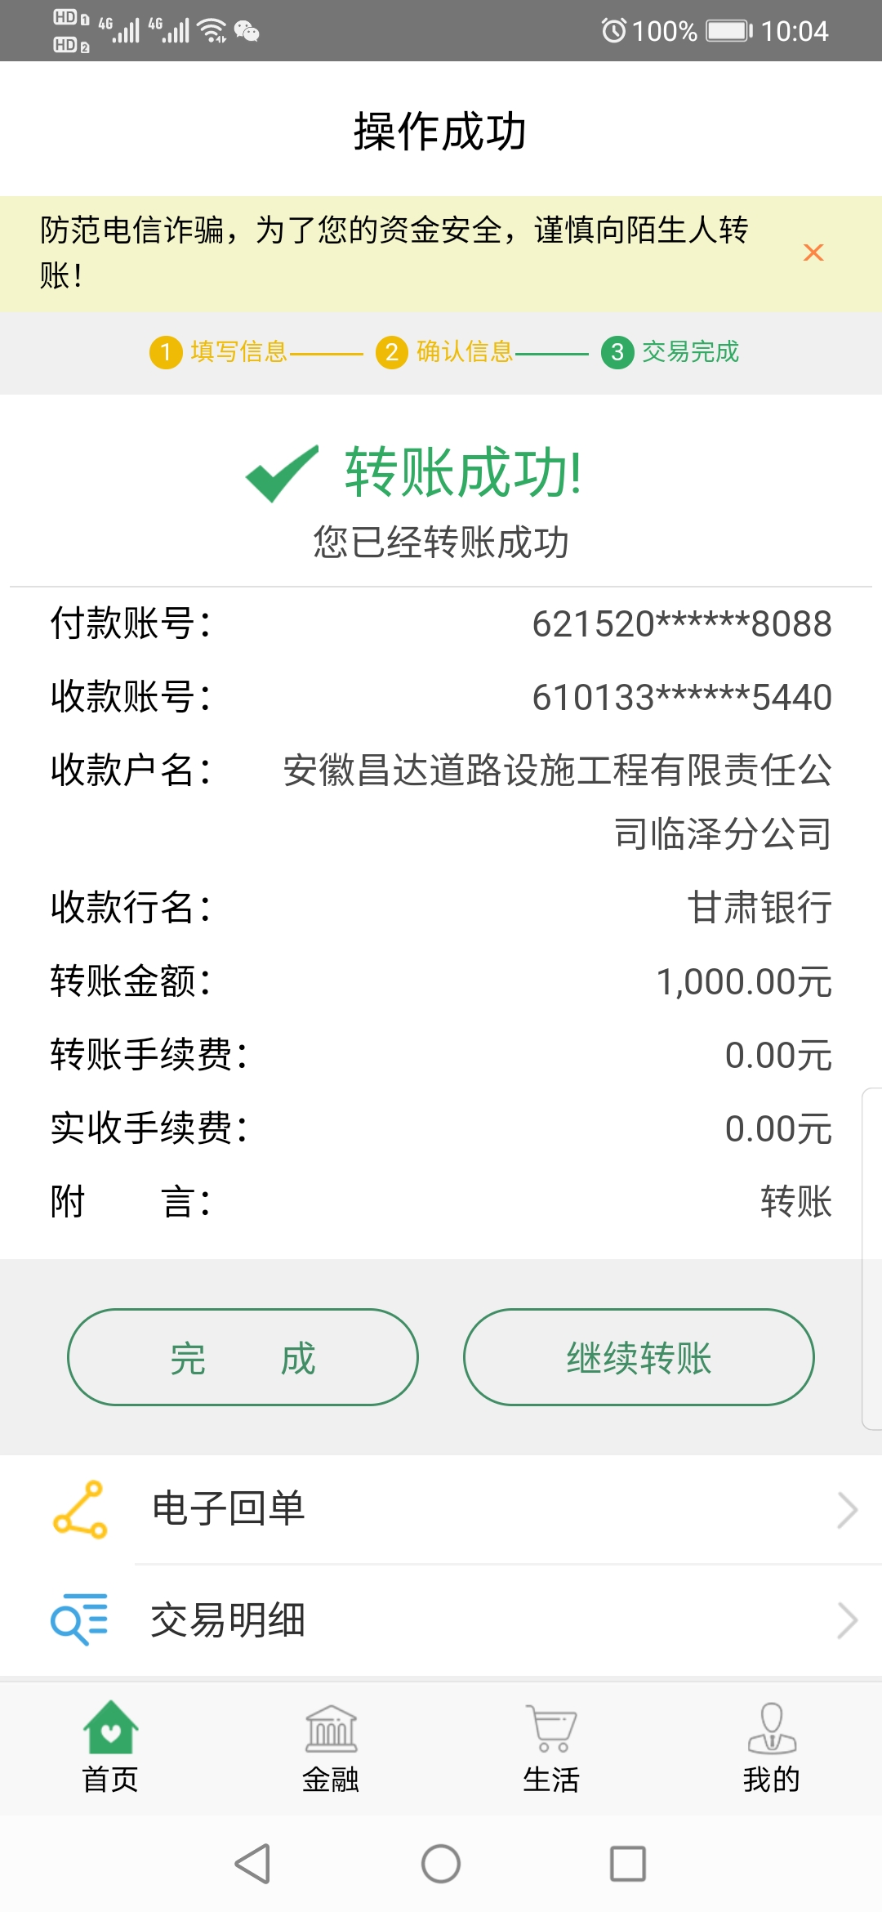
1 | 前期到款 | 6998000 |  | 临泽分公司 | 61013300400005400 |  | 1% | 69,980.00 | 合作人已经交公司财务 | 无
 |  |  |  |  |  |  |  | -69,980.00
 | 2019-05-05 |  |  |  |  |  |  |  |  |  |  |  |  |  | 前期支付 |  |  | 8,163,708.22
2 | 2019-09-06 | 2438300 | 200,000.00 | 临泽分公司 | 61013300400005400
 | 2019-09-06 |  |  | 建行嘉峪关新南支行 | 62001600120051500000 |  |  |  |  |  |  |  |  |  | 嘉峪关市嘉峪鑫商贸有限公司 |  |  | 1,444,067.93

3 | 2020-04-13 | 1,000,000.00 | 1,000.00 | 临泽分公司 | 61013300400005400 |  | 1% | 10,000.00 | 合作人已交公司财务 |  | 200.00 | 手续费，合作人已交公司财务
 | 2020-05-25 |  |  | 甘肃临泽农村商业银行股份有限公司 | 3000 30122 0000 99548 |  |  | -10,000.00 |  |  | -200.00 |  |  |  | 临泽县明德工程劳务有限公司 |  |  | 1,030,000.00
4 | 2022-01-30 | 500,000.00

合计 |  | 10936300 | 201000.00 |  |  |  |  | 0.00 |  | 0.00 | 0.00 |  | 0.00 |  |  |  |  | 10,637,776.15 | 499,523.85
本次结算 支付明细 |  | 应支付金额 |  |  | 1,030,000.00 |  |  |  |  |  | 本次支付金额 |  |  | 小写 | 1,030,000.00
 |  | 已支付金额 |  |  | 0.00 |  |  |  |  |  |  |  |  | 大写 | 壹佰零叁万元整

